Sheet1
...
 | dx (m) = | 0.001 |  | Só altere VP, I e VA
...
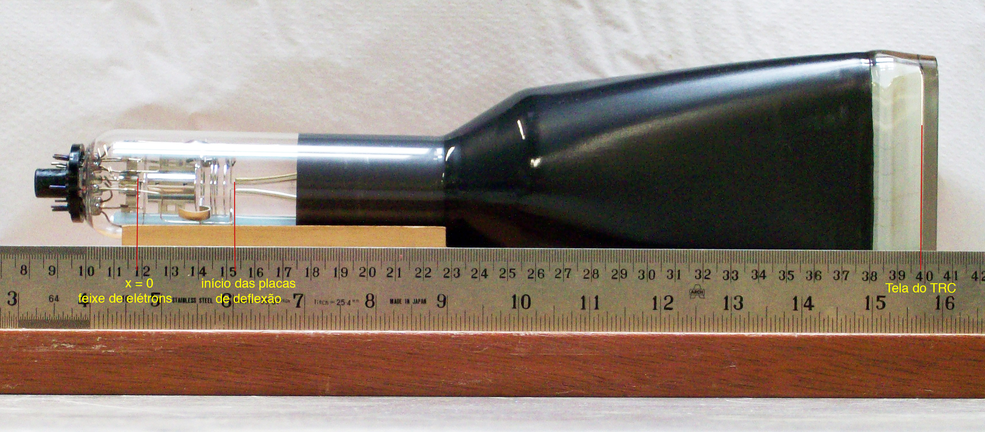
ax (m/s2) | az (m/s2) | vx (m/s) | Dt (s) | vz (m/s) | z (m)
0.00E+00 | 0.00E+00 | 1.87E+07 | 5.34E-11 | 0 | 0 | Não altere esta linha. São as condições iniciais
0.00E+00 | 0.00E+00 | 1.87E+07 | 5.34E-11 | 0.00E+00 | 0.00E+00
0.00E+00 | 0.00E+00 | 1.87E+07 | 5.34E-11 | 0.00E+00 | 0.00E+00
0.00E+00 | 0.00E+00 | 1.87E+07 | 5.34E-11 | 0.00E+00 | 0.00E+00
0.00E+00 | 0.00E+00 | 1.87E+07 | 5.34E-11 | 0.00E+00 | 0.00E+00
0.00E+00 | 0.00E+00 | 1.87E+07 | 5.34E-11 | 0.00E+00 | 0.00E+00
0.00E+00 | 0.00E+00 | 1.87E+07 | 5.34E-11 | 0.00E+00 | 0.00E+00
0.00E+00 | 0.00E+00 | 1.87E+07 | 5.34E-11 | 0.00E+00 | 0.00E+00
0.00E+00 | 0.00E+00 | 1.87E+07 | 5.34E-11 | 0.00E+00 | 0.00E+00
0.00E+00 | 0.00E+00 | 1.87E+07 | 5.34E-11 | 0.00E+00 | 0.00E+00
0.00E+00 | 0.00E+00 | 1.87E+07 | 5.34E-11 | 0.00E+00 | 0.00E+00
0.00E+00 | 0.00E+00 | 1.87E+07 | 5.34E-11 | 0.00E+00 | 0.00E+00
0.00E+00 | 0.00E+00 | 1.87E+07 | 5.34E-11 | 0.00E+00 | 0.00E+00
0.00E+00 | 0.00E+00 | 1.87E+07 | 5.34E-11 | 0.00E+00 | 0.00E+00
0.00E+00 | 0.00E+00 | 1.87E+07 | 5.34E-11 | 0.00E+00 | 0.00E+00
0.00E+00 | 0.00E+00 | 1.87E+07 | 5.34E-11 | 0.00E+00 | 0.00E+00
0.00E+00 | 0.00E+00 | 1.87E+07 | 5.34E-11 | 0.00E+00 | 0.00E+00
0.00E+00 | 0.00E+00 | 1.87E+07 | 5.34E-11 | 0.00E+00 | 0.00E+00
0.00E+00 | 0.00E+00 | 1.87E+07 | 5.34E-11 | 0.00E+00 | 0.00E+00
0.00E+00 | 0.00E+00 | 1.87E+07 | 5.34E-11 | 0.00E+00 | 0.00E+00
0.00E+00 | 0.00E+00 | 1.87E+07 | 5.34E-11 | 0.00E+00 | 0.00E+00
0.00E+00 | 0.00E+00 | 1.87E+07 | 5.34E-11 | 0.00E+00 | 0.00E+00
0.00E+00 | 0.00E+00 | 1.87E+07 | 5.34E-11 | 0.00E+00 | 0.00E+00
0.00E+00 | 0.00E+00 | 1.87E+07 | 5.34E-11 | 0.00E+00 | 0.00E+00
0.00E+00 | 0.00E+00 | 1.87E+07 | 5.34E-11 | 0.00E+00 | 0.00E+00
0.00E+00 | 0.00E+00 | 1.87E+07 | 5.34E-11 | 0.00E+00 | 0.00E+00
0.00E+00 | 0.00E+00 | 1.87E+07 | 5.34E-11 | 0.00E+00 | 0.00E+00
0.00E+00 | 0.00E+00 | 1.87E+07 | 5.34E-11 | 0.00E+00 | 0.00E+00
0.00E+00 | 0.00E+00 | 1.87E+07 | 5.34E-11 | 0.00E+00 | 0.00E+00
0.00E+00 | 0.00E+00 | 1.87E+07 | 5.34E-11 | 0.00E+00 | 0.00E+00
0.00E+00 | 0.00E+00 | 1.87E+07 | 5.34E-11 | 0.00E+00 | 0.00E+00
0.00E+00 | 0.00E+00 | 1.87E+07 | 5.34E-11 | 0.00E+00 | 0.00E+00
0.00E+00 | 0.00E+00 | 1.87E+07 | 5.34E-11 | 0.00E+00 | 0.00E+00
0.00E+00 | 0.00E+00 | 1.87E+07 | 5.34E-11 | 0.00E+00 | 0.00E+00
0.00E+00 | 0.00E+00 | 1.87E+07 | 5.34E-11 | 0.00E+00 | 0.00E+00
0.000 | 0.00E+00
0.001 | 0.00E+00
0.002 | 0.00E+00
0.003 | 0.00E+00
0.004 | 0.00E+00
0.005 | 0.00E+00
0.006 | 0.00E+00
0.007 | 0.00E+00
0.008 | 0.00E+00
0.009 | 0.00E+00
0.010 | 0.00E+00
0.011 | 0.00E+00
0.012 | 0.00E+00
0.013 | 0.00E+00
0.014 | 0.00E+00
0.015 | 0.00E+00
0.016 | 0.00E+00
0.017 | 0.00E+00
0.018 | 0.00E+00
0.019 | 0.00E+00
0.020 | 0.00E+00
0.021 | 0.00E+00
0.022 | 0.00E+00
0.023 | 0.00E+00
0.024 | 0.00E+00
0.025 | 0.00E+00
0.026 | 0.00E+00
0.027 | 0.00E+00
0.028 | 0.00E+00
0.029 | 0.00E+00
0.030 | 0.00E+00
0.031 | 0.00E+00
0.032 | 0.00E+00
0.033 | 0.00E+00
0.034 | 0.00E+00
0.035 | 1.14E-06
0.036 | 4.55E-06
0.037 | 1.02E-05
0.038 | 1.82E-05
0.039 | 2.84E-05
0.040 | 4.10E-05
0.041 | 5.57E-05
0.042 | 7.28E-05
0.043 | 9.21E-05
0.044 | 1.14E-04
0.045 | 1.38E-04
0.046 | 1.64E-04
0.047 | 1.92E-04
0.048 | 2.23E-04
0.049 | 2.56E-04
...
0.00E+00 | 7.99E+14 | 1.87E+07 | 5.34E-11 | 4.26E+04 | 1.14E-06
0.00E+00 | 7.99E+14 | 1.87E+07 | 5.34E-11 | 8.53E+04 | 4.55E-06
0.00E+00 | 7.99E+14 | 1.87E+07 | 5.34E-11 | 1.28E+05 | 1.02E-05
0.00E+00 | 7.99E+14 | 1.87E+07 | 5.34E-11 | 1.71E+05 | 1.82E-05
0.00E+00 | 7.99E+14 | 1.87E+07 | 5.34E-11 | 2.13E+05 | 2.84E-05
0.00E+00 | 7.99E+14 | 1.87E+07 | 5.34E-11 | 2.56E+05 | 4.10E-05
0.00E+00 | 7.99E+14 | 1.87E+07 | 5.34E-11 | 2.98E+05 | 5.57E-05
0.00E+00 | 7.99E+14 | 1.87E+07 | 5.34E-11 | 3.41E+05 | 7.28E-05
0.00E+00 | 7.99E+14 | 1.87E+07 | 5.34E-11 | 3.84E+05 | 9.21E-05
0.00E+00 | 7.99E+14 | 1.87E+07 | 5.34E-11 | 4.26E+05 | 1.14E-04
0.00E+00 | 7.99E+14 | 1.87E+07 | 5.34E-11 | 4.69E+05 | 1.38E-04
0.00E+00 | 7.99E+14 | 1.87E+07 | 5.34E-11 | 5.12E+05 | 1.64E-04
0.00E+00 | 7.99E+14 | 1.87E+07 | 5.34E-11 | 5.54E+05 | 1.92E-04
0.00E+00 | 7.99E+14 | 1.87E+07 | 5.34E-11 | 5.97E+05 | 2.23E-04
0.00E+00 | 7.99E+14 | 1.87E+07 | 5.34E-11 | 6.40E+05 | 2.56E-04
0.00E+00 | 7.99E+14 | 1.87E+07 | 5.34E-11 | 6.82E+05 | 2.91E-04
0.00E+00 | 7.99E+14 | 1.87E+07 | 5.34E-11 | 7.25E+05 | 3.29E-04
0.00E+00 | 7.99E+14 | 1.87E+07 | 5.34E-11 | 7.67E+05 | 3.69E-04
0.00E+00 | 7.99E+14 | 1.87E+07 | 5.34E-11 | 8.10E+05 | 4.11E-04
0.00E+00 | 7.99E+14 | 1.87E+07 | 5.34E-11 | 8.53E+05 | 4.55E-04
0.00E+00 | 7.99E+14 | 1.87E+07 | 5.34E-11 | 8.95E+05 | 5.02E-04
0.00E+00 | 7.99E+14 | 1.87E+07 | 5.34E-11 | 9.38E+05 | 5.51E-04
0.00E+00 | 7.99E+14 | 1.87E+07 | 5.34E-11 | 9.81E+05 | 6.02E-04
0.00E+00 | 7.99E+14 | 1.87E+07 | 5.34E-11 | 1.02E+06 | 6.55E-04
0.00E+00 | 7.99E+14 | 1.87E+07 | 5.34E-11 | 1.07E+06 | 7.11E-04
0.00E+00 | 7.99E+14 | 1.87E+07 | 5.34E-11 | 1.11E+06 | 7.69E-04
5.84E+13 | -1.88E+14 | 1.87E+07 | 5.34E-11 | 1.10E+06 | 8.28E-04
5.79E+13 | -1.89E+14 | 1.87E+07 | 5.33E-11 | 1.09E+06 | 8.86E-04
5.74E+13 | -1.89E+14 | 1.88E+07 | 5.33E-11 | 1.08E+06 | 9.44E-04
5.68E+13 | -1.89E+14 | 1.88E+07 | 5.33E-11 | 1.07E+06 | 1.00E-03
5.63E+13 | -1.89E+14 | 1.88E+07 | 5.33E-11 | 1.06E+06 | 1.06E-03
5.58E+13 | -1.89E+14 | 1.88E+07 | 5.33E-11 | 1.05E+06 | 1.11E-03
5.52E+13 | -1.89E+14 | 1.88E+07 | 5.33E-11 | 1.04E+06 | 1.17E-03
5.47E+13 | -1.89E+14 | 1.88E+07 | 5.33E-11 | 1.03E+06 | 1.22E-03
5.42E+13 | -1.90E+14 | 1.88E+07 | 5.33E-11 | 1.02E+06 | 1.28E-03
5.36E+13 | -1.90E+14 | 1.88E+07 | 5.33E-11 | 1.01E+06 | 1.33E-03
5.31E+13 | -1.90E+14 | 1.88E+07 | 5.33E-11 | 9.98E+05 | 1.39E-03
5.26E+13 | -1.90E+14 | 1.88E+07 | 5.33E-11 | 9.88E+05 | 1.44E-03
5.20E+13 | -1.90E+14 | 1.88E+07 | 5.33E-11 | 9.77E+05 | 1.49E-03
5.15E+13 | -1.90E+14 | 1.88E+07 | 5.32E-11 | 9.67E+05 | 1.54E-03
5.10E+13 | -1.91E+14 | 1.88E+07 | 5.32E-11 | 9.57E+05 | 1.59E-03
5.04E+13 | -1.91E+14 | 1.88E+07 | 5.32E-11 | 9.47E+05 | 1.65E-03
...

